Estadisticas
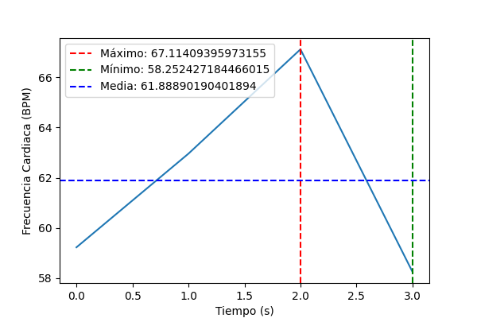
Minimo | Maximo | Media | Varianza | Desviacion Tipica
58.252427184 | 67.11409396 | 61.888901904 | 16.247187042 | 4.0307799545

